Arkusz1
Signall sniffer wersja 2(z 16-bit MCU)
Założenia dla całego sniffera
Założenia
nr | opis | wartość | Dodatkowe informacje
1 | Vref_ADC_16bit | 2.048V | Najlepszy będzie sztywne źródło napięcia na 2.048V
2 | V_supply_adc | 3.3V | -
3 | V_supp+ | 12V | Napięcie z zewnętrznego zasilacza dostępnego w układzie
4 | V_supp_- | -12V | Napięcie z zewnętrznego zasilacza dostępnego w układzie
5 | - | - | -
6 | - | - | -
7 | - | - | -

Przypadek obwodu do pomiaru sygnałów: offcmp, VlimB, VlimA
Założenia
nr | opis | wartość | Dodatkowe informacje
1 | V_in_min | 0.9V | -
2 | V_in_max | 1.1V | -
3 | V_out_min | 130mV | -
4 | V_out_max | 1.87V | -
5 | - | - | -
6 | - | - | -
7 | Link | - | Link do wzorów na obliczanie wartości elementów

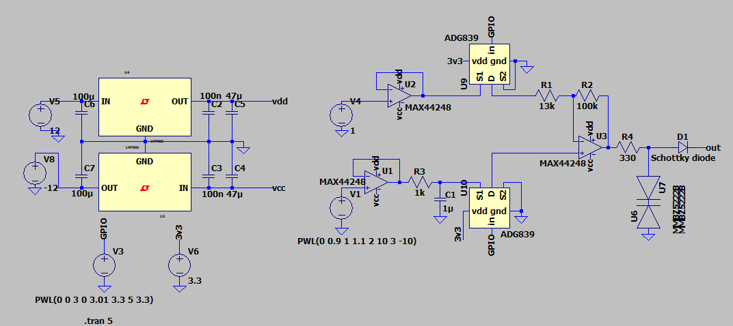
Elementy i Obwod

nr | Opis | Nazwa elementu | link do sklepu | link do dokumentacji | Dodatkowe informacje
1 | voltage reference | ISL21080DIH309Z-TK | https://www.mouser.pl/ProductDetail/Analog-Devices/ADR510ARTZ-REEL7?qs=WIvQP4zGaniqWHvI6aygmw%3D%3D | https://www.mouser.pl/datasheet/2/609/ADR510-1503583.pdf | Warto zadbać o dokładną wartość Vref, ponieważ zmiana o 1mv skutkuje przesunięciem offsetu o 10mv na wyjściu(skutek wzmocnienia ~x10)
2 | wzmacniacz opcja 1 | max44248 | https://www.mouser.pl/ProductDetail/Analog-Devices-Maxim-Integrated/MAX44248ASA%2b?qs=NHTRUjBBRiOumtQwF0J%2F%2FA%3D%3D | https://www.mouser.pl/datasheet/2/609/MAX44244_MAX44248-3470115.pdf | jeżeli 1MHz pasma to nie poblem to jest to bardzo dobry układ, offset na poziomie <uV
3 | wzmacniacz opcja 2 | ada4511-2 | https://www.mouser.pl/ProductDetail/Analog-Devices/ADA4511-2ARZ?qs=dbcCsuKDzFWR7kRkdhPUdQ%3D%3D | https://www.mouser.pl/datasheet/2/609/ada4511_2-3401783.pdf | Propozycja innego układu,
4 | R3 | rezystor | https://www.mouser.pl/ProductDetail/Susumu/RG1608N-911-W-T1?qs=01v%252BktAZElacKXlIoyU8Pg%3D%3D | https://www.mouser.pl/datasheet/2/392/n_catalog_partition01_en-1140338.pdf | fgr = 80kHz, t = RC = 1.98 * 10^-6 s
5 | C1 | kondensator | https://www.mouser.pl/ProductDetail/Murata-Electronics/GRM21A5C2E222FWA1J?qs=81r%252BiQLm7BSiEikPutdFnA%3D%3D | https://www.mouser.pl/datasheet/2/281/1/GRM21A5C2E222FWA1_00B-3156148.pdf
6 | U6&U5(TVS) | PESD5V0C1USFYL | https://www.mouser.pl/ProductDetail/Nexperia/PESD5V0C1USFYL?qs=Pve5fMu%2FDEuv48OsfUzbhQ%3D%3D | https://www.mouser.pl/datasheet/2/916/PESD5V0C1USF-1539791.pdf | przykładowy TVS na 3V z bardzo małą pojemnością
7 | Positive output LDO | TPS7A2401DBVR | https://www.mouser.pl/ProductDetail/Texas-Instruments/TPS7A2401DBVR?qs=wnTfsH77Xs4m4w0udJqycQ%3D%3D | https://www.ti.com/lit/ds/symlink/tps7a24.pdf?ts=1721741645362&ref_url=https%253A%252F%252Fwww.mouser.pl%252F | -
8 | Negative output LDO | TPS72301DBVRG4 | https://www.mouser.pl/ProductDetail/Texas-Instruments/TPS72301DBVRG4?qs=6zVL%252ByCp0mrLDqnWNnUjeg%3D%3D | https://www.ti.com/lit/ds/symlink/tps723.pdf?ts=1721723394005&ref_url=https%253A%252F%252Fwww.mouser.es%252F | -
9 | analog switch | ADG839 | https://www.mouser.pl/ProductDetail/Analog-Devices/ADG839YKSZ-REEL7?qs=BpaRKvA4VqERXVZBPxrlrA%3D%3D | https://www.analog.com/media/en/technical-documentation/data-sheets/ADG839.pdf | -
10 | Schottky | RB751S40T5G | https://www.mouser.pl/ProductDetail/onsemi/RB751S40T5G?qs=uPOdrd2%252BfdKMNg2kon0qfA%3D%3D | https://www.mouser.pl/datasheet/2/308/1/RB751S40T1_D-2319880.pdf | Przykładowa dioda schottky'ego z małą pojemnością

Przypadek obwodu do pomiaru sygnałów: VOCM_ADC
Założenia
nr | opis | wartość | Dodatkowe informacje
1 | V_in_min | 1.4V | -
2 | V_in_max | 1.6V | -
3 | V_out_min | 150mV | -
4 | V_out_max | 1.6V | -
5 | - | - | -
6 | - | - | -
7 | Link | - | Link do wzorów na obliczanie wartości elementów
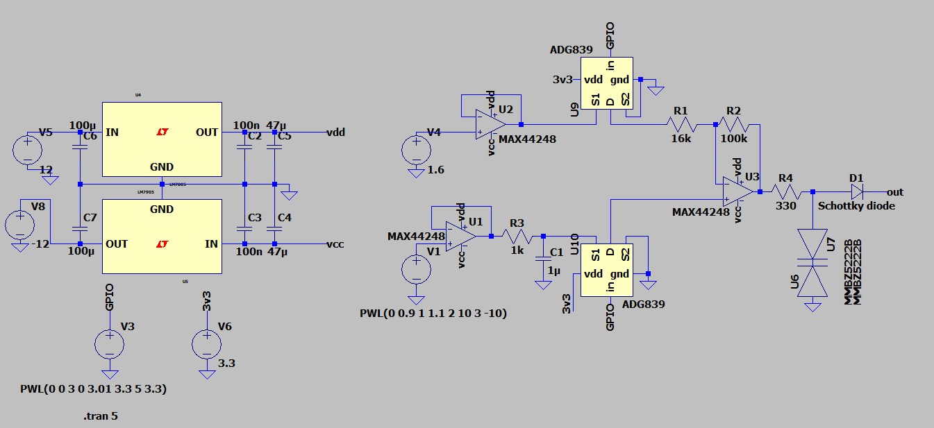

nr | Opis | Nazwa elementu | link do sklepu | link do dokumentacji | Dodatkowe informacje
1 | voltage reference | ISL21080DIH309Z-TK | https://www.mouser.pl/ProductDetail/Analog-Devices-Maxim-Integrated/MAX6018BEUR16%2bT?qs=GxOUx7aO6nzC%252BOokt21GGg%3D%3D | https://www.mouser.pl/datasheet/2/609/MAX6018_MAX6018B-3470478.pdf | Warto zadbać o dokładną wartość Vref, ponieważ zmiana o 1mv skutkuje przesunięciem offsetu o 10mv na wyjściu(skutek wzmocnienia ~x10)
2 | wzmacniacz opcja 1 | max44248 | https://www.mouser.pl/ProductDetail/Analog-Devices-Maxim-Integrated/MAX44248ASA%2b?qs=NHTRUjBBRiOumtQwF0J%2F%2FA%3D%3D | https://www.mouser.pl/datasheet/2/609/MAX44244_MAX44248-3470115.pdf | jeżeli 1MHz pasma to nie poblem to jest to bardzo dobry układ, offset na poziomie <uV
3 | wzmacniacz opcja 2 | ada4511-2 | https://www.mouser.pl/ProductDetail/Analog-Devices/ADA4511-2ARZ?qs=dbcCsuKDzFWR7kRkdhPUdQ%3D%3D | https://www.mouser.pl/datasheet/2/609/ada4511_2-3401783.pdf | Propozycja innego układu,
4 | R3 | rezystor | https://www.mouser.pl/ProductDetail/Susumu/RG1608N-911-W-T1?qs=01v%252BktAZElacKXlIoyU8Pg%3D%3D | https://www.mouser.pl/datasheet/2/392/n_catalog_partition01_en-1140338.pdf | fgr = 80kHz, t = RC = 1.98 * 10^-6 s
5 | C1 | kondensator | https://www.mouser.pl/ProductDetail/Murata-Electronics/GRM21A5C2E222FWA1J?qs=81r%252BiQLm7BSiEikPutdFnA%3D%3D | https://www.mouser.pl/datasheet/2/281/1/GRM21A5C2E222FWA1_00B-3156148.pdf
6 | U6&U5(TVS) | PESD5V0C1USFYL | https://www.mouser.pl/ProductDetail/Nexperia/PESD5V0C1USFYL?qs=Pve5fMu%2FDEuv48OsfUzbhQ%3D%3D | https://www.mouser.pl/datasheet/2/916/PESD5V0C1USF-1539791.pdf | przykładowy TVS na 3V z bardzo małą pojemnością
7 | Positive output LDO | TPS7A2401DBVR | https://www.mouser.pl/ProductDetail/Texas-Instruments/TPS7A2401DBVR?qs=wnTfsH77Xs4m4w0udJqycQ%3D%3D | https://www.ti.com/lit/ds/symlink/tps7a24.pdf?ts=1721741645362&ref_url=https%253A%252F%252Fwww.mouser.pl%252F | -
8 | Negative output LDO | TPS72301DBVRG4 | https://www.mouser.pl/ProductDetail/Texas-Instruments/TPS72301DBVRG4?qs=6zVL%252ByCp0mrLDqnWNnUjeg%3D%3D | https://www.ti.com/lit/ds/symlink/tps723.pdf?ts=1721723394005&ref_url=https%253A%252F%252Fwww.mouser.es%252F | -
9 | analog switch | ADG839 | https://www.mouser.pl/ProductDetail/Analog-Devices/ADG839YKSZ-REEL7?qs=BpaRKvA4VqERXVZBPxrlrA%3D%3D | https://www.analog.com/media/en/technical-documentation/data-sheets/ADG839.pdf | -
10 | Schottky | RB751S40T5G | https://www.mouser.pl/ProductDetail/onsemi/RB751S40T5G?qs=uPOdrd2%252BfdKMNg2kon0qfA%3D%3D | https://www.mouser.pl/datasheet/2/308/1/RB751S40T1_D-2319880.pdf | Przykładowa dioda schottky'ego z małą pojemnością

Uwagi projektowe

1 | propozycja MCU | rodzina STM32f373
2 | Rezystor na wyjściu powinien być stosunkowo mały ponieważ większe rezystancje zminiejszają liniowość działania układu na końcu zakresu, przykład:

3 | Stabilizatory liniowe(te nawet muszą), diody schottky'ego, diody TVS mogą być wybrane jako inne elementy o podobnych parametrach
4

